Sheet2
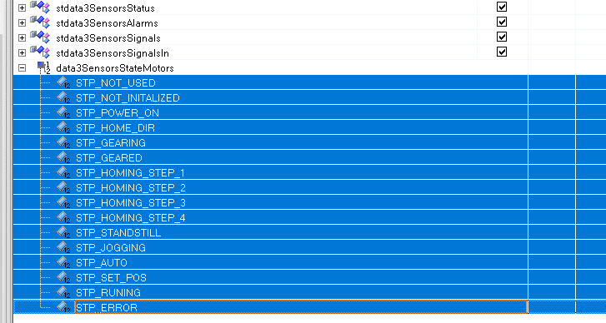
 | HOW TO USE THIS??

 | 1. Copy the values of the ENUM (Up to 30 values)

 | 2. Paste it in CELL D18

 | 3. Copy value of D17

 | 4. Paste in DataProvider field in the Content XML of the DropDownBox inside quotation marks

 | [{'value':'0','text':' STP_NOT_USED'},{'value':'1','text':' STP_NOT_INITALIZED'},{'value':'2','text':' STP_POWER_ON'}]
0 | STP_NOT_USED | 72
1 | STP_NOT_INITALIZED | 73
2 | STP_POWER_ON | 74

